Help
सरकारी विद्यालयों हेतु मुख्यमंत्री बाल गोपाल दुग्ध योजना प्रोग्राम |  |  |  |  |  | Prepared By:-Ummed Tarad
 |  |  |  |  |  | (Teacher,GSSS Raimalwada) Mob.No-9166973141 EmailAddress:-ummedtrdedu@gmail.com
मुख्यमंत्री बाल गोपाल दुग्ध योजना के सम्बन्ध में कुछ महत्वपूर्ण बिंदु |  |  |  |  | इस एक्सेल प्रोग्राम के सम्बन्ध में कुछ महत्वपूर्ण निर्देश
क्र.सं. | कक्षा स्तर | पाउडर मात्रा | तैयार दुग्ध मात्रा | चीनी मात्रा | 1. "School Info","Namankan" तथा "Milk-Data Entry" शीट्स की अनलॉक सेल्स में आवश्यक पूर्तियां करें. ध्यान रहे किसी ड्रॉप डाउन लिस्ट को आवश्यक हो तो ही छेड़ें अर्थात ड्रॉप डाउन लिस्ट में ऑटो आने वाले विकल्प के अलावा विकल्प को विशेष परिस्थिति में ही चयन करें.
1 | 1 से 5 | 15 ग्राम | 150 मी.ली. | 8.4 ग्राम |  | 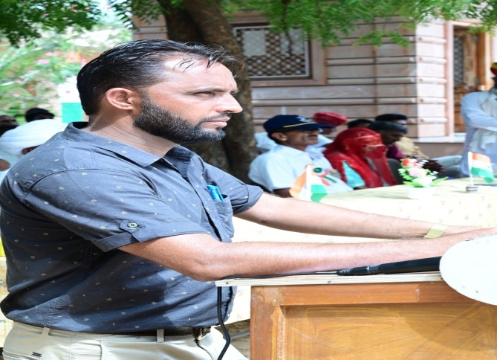
2 | 6 से 8 | 20 ग्राम | 200 मी.ली. | 10.2 ग्राम | 2. अन्य सारे प्रपत्र यथा- "दुग्ध वितरण एवं दुग्ध स्टॉक पंजिका" एवं "दुग्ध गुणवत्ता पंजिका" स्वत; ही तैयार हो जायेंगे, आवश्यकतानुसार प्रिंट लेवें.
बाल गोपाल योजना के तहत दुग्ध वितरण प्रत्येक मंगलवार तथा शुक्रवार को प्रार्थना सभा के ठीक पश्चात कक्षा 1 से 8 के लिए तय मानकों के अनुसार किया जायेगा l (यदि मंगलवार तथा शुक्रवार को राजकीय अवकाश है तो दुग्ध का वितरण आगामी कार्यदिवस को किया जायेगा)

Updated On 22-12-2022

School Info
Office: |  | Govt. Sr. Sec. School Raimalwada, Bapini (Jodhpur) |  |  |  |  | Prepared By:- Mr. Ummed Tarad (Teacher,GSSS Raimalwada) Mob.No-9166973141

School U-DISE Code:- |  | 08150506901 |  | Month and Year:- | December | 2022
School Type:- |  | Rural |  | School Category:- | Sr.Sec.(I to XII)
District:- |  | JODHPUR |  | Block:- | Bapini |  | EmailAddress:-ummedtrdedu@gmail.com
Village/Ward:- |  | Raimalwada |  | MDM Code:- | 0
Bank Name/Adress:- |  | SBI Osian |  | Account No.:-
Bank IFSC Code:- |  | SBIN0031206 |  | MDM Inchage Name:-
MDM Incharge Mobile No:- |  |  |  | Principal Mob. Number:-
Whatsapp No. Of MDM Incharge/ Head Of Institution:- |  |  |  | MDM Code:-

 |  |  |  | 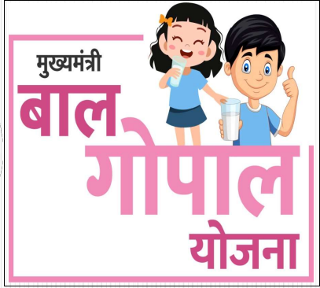

कक्षा 1 से 5 दुग्ध खपत प्रतिविद्यार्थी प्रतिदिन :- |  |  | 0.015 Kg.
कक्षा 6 से 8 दुग्ध खपत प्रतिविद्यार्थी प्रतिदिन :- |  |  | 0.020 Kg.
कक्षा 1 से 5 चीनी दर :- |  |  | ₹ 0.378
कक्षा 6 से 8 चीनी दर :- |  |  | ₹ 0.459
चीनी (1 से 5) ग्राम/विद्यार्थी | 8.4 ग्राम | चीनी (6 से 8) ग्राम/विद्यार्थी | 10.2 ग्राम

